Datos completos
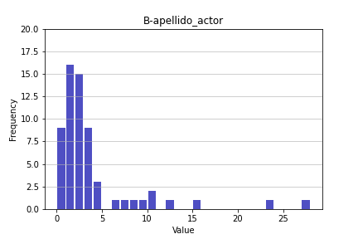
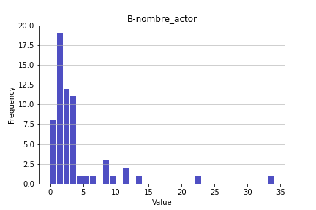
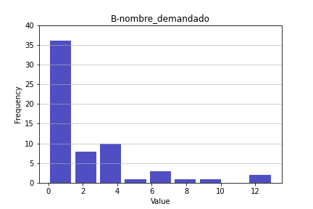
Type | Apellido actor | Nombre actor | Nombre demandado | Apellido demandado | Nombre autorizado | Apellido autorizado | Num expediente | Nombre otro | Apellido otro | Num juzgado
Consignación billete de deposito | 1 | 1 | 0 | 0 | 0 | 0 | 3 | 2 | 2 | 7
Consignación billete de deposito | 1 | 1 | 0 | 0 | 0 | 0 | 3 | 2 | 2 | 7
Consignación billete de deposito | 1 | 1 | 0 | 0 | 0 | 0 | 3 | 2 | 2 | 7
Consignación billete de deposito | 1 | 1 | 0 | 0 | 0 | 0 | 3 | 2 | 2 | 7
Consignación billete de deposito | 1 | 1 | 0 | 0 | 0 | 0 | 3 | 2 | 2 | 7
Consignación billete de deposito | 1 | 1 | 0 | 0 | 0 | 0 | 3 | 2 | 2 | 7
Consignación billete de deposito | 2 | 1 | 1 | 1 | 0 | 0 | 0 | 0 | 0 | 0
Consignación billete de deposito | 2 | 3 | 1 | 2 | 0 | 0 | 1 | 0 | 0 | 1
Consignación billete de deposito | 2 | 1 | 1 | 0 | 0 | 0 | 0 | 0 | 0 | 1
Consignación billete de deposito | 2 | 2 | 1 | 1 | 0 | 0 | 0 | 0 | 0 | 0
Consignación billete de deposito | 0 | 1 | 0 | 0 | 0 | 0 | 0 | 0 | 0 | 0
Consignación billete de deposito | 1 | 1 | 1 | 1 | 0 | 0 | 0 | 0 | 0 | 1
Consignación billete de deposito | 1 | 1 | 2 | 2 | 0 | 0 | 1 | 0 | 0 | 0
Contestación de demanda | 0 | 0 | 0 | 0 | 0 | 0 | 0 | 1 | 1 | 0
Contestación de demanda | 4 | 3 | 8 | 8 | 37 | 37 | 3 | 0 | 0 | 3
Contestación de demanda | 7 | 8 | 2 | 2 | 0 | 0 | 1 | 0 | 0 | 1
Contestación de demanda | 9 | 11 | 5 | 4 | 5 | 5 | 0 | 4 | 3 | 1
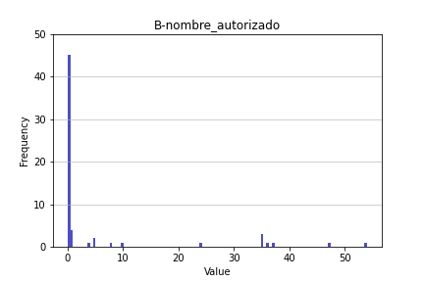
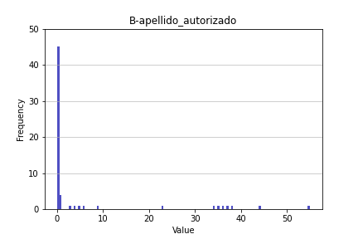
Contestación de demanda | 12 | 8 | 1 | 1 | 0 | 0 | 0 | 2 | 2 | 0
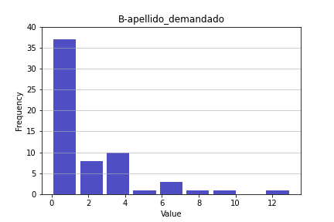
Contestación de demanda | 1 | 1 | 0 | 0 | 0 | 0 | 0 | 2 | 1 | 0
Contestación de demanda | 0 | 0 | 0 | 0 | 0 | 0 | 0 | 0 | 1 | 1
Contestación de demanda | 2 | 2 | 2 | 2 | 0 | 1 | 1 | 1 | 2 | 3
Contestación de demanda | 2 | 2 | 1 | 1 | 54 | 55 | 1 | 0 | 0 | 2
Contestación de demanda | 1 | 2 | 0 | 0 | 36 | 38 | 1 | 0 | 0 | 3
Contestación de demanda | 1 | 2 | 0 | 0 | 1 | 1 | 1 | 3 | 3 | 1
Contestación de demanda | 10 | 11 | 13 | 13 | 1 | 1 | 1 | 4 | 5 | 1
Contestación de demanda | 1 | 1 | 7 | 5 | 8 | 9 | 1 | 6 | 3 | 1
Contestación de demanda | 8 | 8 | 3 | 3 | 35 | 35 | 1 | 4 | 3 | 1
Contestación de demanda | 2 | 1 | 3 | 3 | 35 | 34 | 1 | 0 | 0 | 2
Contestación de demanda | 4 | 5 | 3 | 1 | 24 | 23 | 1 | 2 | 2 | 0
Contestación de demanda | 10 | 9 | 6 | 6 | 5 | 4 | 3 | 4 | 5 | 4
Contestación de demanda | 23 | 22 | 2 | 2 | 47 | 44 | 1 | 0 | 0 | 1
Contestación de demanda | 2 | 2 | 10 | 10 | 35 | 36 | 2 | 0 | 0 | 4
Contestación de demanda | 15 | 13 | 3 | 2 | 0 | 0 | 0 | 2 | 5 | 1
Contestación de demanda | 28 | 34 | 12 | 7 | 0 | 0 | 1 | 3 | 3 | 1
Manifestación de parte | 6 | 6 | 4 | 4 | 0 | 0 | 0 | 0 | 0 | 4
Manifestación de parte | 1 | 1 | 0 | 0 | 1 | 0 | 0 | 0 | 0 | 0
Manifestación de parte | 3 | 3 | 6 | 6 | 0 | 0 | 3 | 6 | 6 | 0
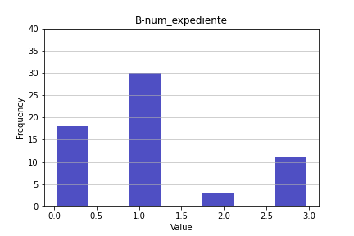
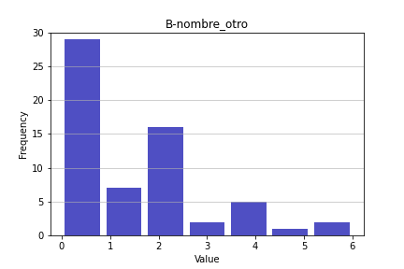
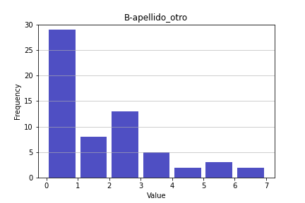
Manifestación de parte | 0 | 0 | 0 | 0 | 0 | 0 | 0 | 0 | 0 | 0
Manifestación de parte | 2 | 2 | 2 | 4 | 0 | 0 | 2 | 4 | 4 | 2
Manifestación de parte | 2 | 1 | 4 | 4 | 0 | 0 | 1 | 5 | 7 | 0
Manifestación de parte | 1 | 2 | 1 | 1 | 0 | 0 | 1 | 0 | 0 | 1
Manifestación de parte | 2 | 1 | 2 | 2 | 0 | 0 | 1 | 2 | 2 | 1
Manifestación de parte | 1 | 1 | 0 | 0 | 0 | 0 | 0 | 0 | 0 | 0
Manifestación de parte | 2 | 3 | 3 | 3 | 10 | 6 | 1 | 0 | 0 | 1
Manifestación de parte | 3 | 3 | 2 | 2 | 0 | 0 | 1 | 0 | 0 | 1
Manifestación de parte | 2 | 2 | 2 | 1 | 0 | 0 | 1 | 0 | 0 | 1
Manifestación de parte | 2 | 2 | 1 | 1 | 0 | 0 | 0 | 0 | 0 | 1
Manifestación de parte | 3 | 3 | 3 | 4 | 0 | 0 | 1 | 1 | 1 | 2
Solicitud de copias certificadas | 3 | 3 | 3 | 3 | 0 | 0 | 1 | 1 | 1 | 1
Solicitud de copias certificadas | 2 | 2 | 1 | 1 | 0 | 0 | 2 | 1 | 1 | 1
Solicitud de copias certificadas | 0 | 0 | 0 | 0 | 0 | 0 | 0 | 0 | 0 | 0
Solicitud de copias certificadas | 0 | 0 | 0 | 0 | 0 | 0 | 3 | 2 | 2 | 7
Solicitud de copias certificadas | 0 | 0 | 0 | 0 | 0 | 0 | 3 | 2 | 2 | 7
Solicitud de copias certificadas | 1 | 1 | 1 | 1 | 0 | 0 | 1 | 0 | 0 | 0
Solicitud de copias certificadas | 3 | 4 | 4 | 4 | 4 | 3 | 1 | 2 | 2 | 1
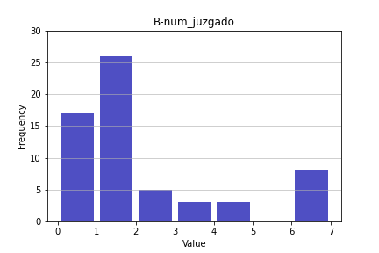
Solicitud de copias certificadas | 0 | 0 | 1 | 1 | 0 | 0 | 0 | 1 | 1 | 0
Solicitud de copias certificadas | 3 | 3 | 1 | 1 | 0 | 0 | 1 | 2 | 4 | 1
Solicitud de copias certificadas | 4 | 3 | 1 | 1 | 0 | 0 | 1 | 2 | 1 | 2
Solicitud de copias certificadas | 3 | 3 | 1 | 1 | 0 | 0 | 1 | 0 | 0 | 1
Solicitud de copias certificadas | 3 | 2 | 1 | 1 | 0 | 0 | 1 | 0 | 0 | 1
Solicitud de copias certificadas | 3 | 3 | 1 | 1 | 0 | 0 | 1 | 0 | 0 | 1
Solicitud de copias certificadas | 0 | 0 | 0 | 0 | 1 | 1 | 1 | 1 | 0 | 0

Media | 3.435483871 | 3.4677419355 | 2.1451612903 | 2 | 5.4677419355 | 5.3709677419 | 1.1129032258 | 1.3225806452 | 1.3709677419 | 1.8225806452
Mediana | 2 | 2 | 1 | 1 | 0 | 0 | 1 | 1 | 1 | 1
Desviación estándar | 5.0978007722 | 5.4643936623 | 2.856380687 | 2.5988648215 | 13.070700236 | 13.033668722 | 1.0259715701 | 1.6070968994 | 1.720025457 | 2.2435641547
Coeficiente de asimetría | 3.1635625637 | 3.774799166 | 2.1690609718 | 2.1366685082 | 2.4411438386 | 2.468746181 | 0.8025183042 | 1.213954088 | 1.3548509066 | 1.5431765916

Consignación billete de deposit
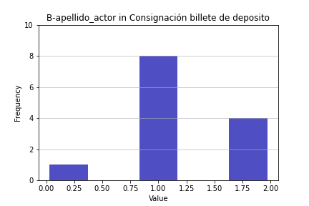
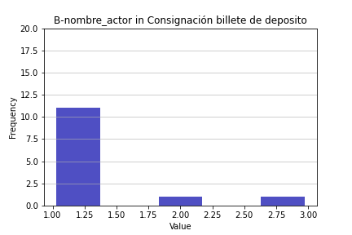
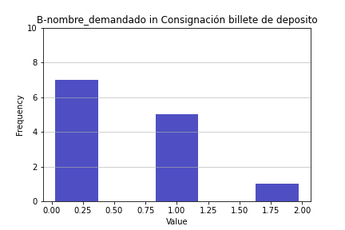
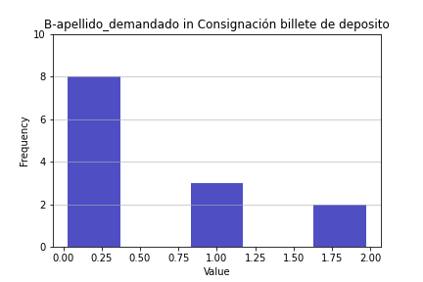
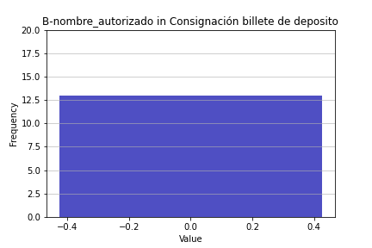

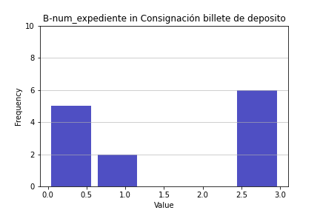
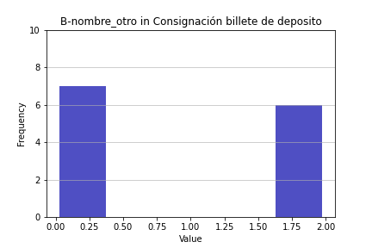
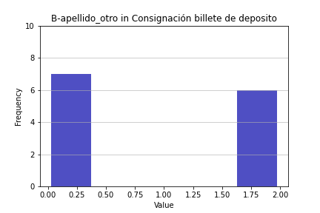

Type | Apellido actor | Nombre actor | Nombre demandado | Apellido demandado | Nombre autorizado | Apellido autorizado | Num expediente | Nombre otro | Apellido otro | Num juzgado
Consignación billete de deposito | 1 | 1 | 0 | 0 | 0 | 0 | 3 | 2 | 2 | 7
Consignación billete de deposito | 1 | 1 | 0 | 0 | 0 | 0 | 3 | 2 | 2 | 7
Consignación billete de deposito | 1 | 1 | 0 | 0 | 0 | 0 | 3 | 2 | 2 | 7
Consignación billete de deposito | 1 | 1 | 0 | 0 | 0 | 0 | 3 | 2 | 2 | 7
Consignación billete de deposito | 1 | 1 | 0 | 0 | 0 | 0 | 3 | 2 | 2 | 7
Consignación billete de deposito | 1 | 1 | 0 | 0 | 0 | 0 | 3 | 2 | 2 | 7
Consignación billete de deposito | 2 | 1 | 1 | 1 | 0 | 0 | 0 | 0 | 0 | 0
Consignación billete de deposito | 2 | 3 | 1 | 2 | 0 | 0 | 1 | 0 | 0 | 1
Consignación billete de deposito | 2 | 1 | 1 | 0 | 0 | 0 | 0 | 0 | 0 | 1
Consignación billete de deposito | 2 | 2 | 1 | 1 | 0 | 0 | 0 | 0 | 0 | 0
Consignación billete de deposito | 0 | 1 | 0 | 0 | 0 | 0 | 0 | 0 | 0 | 0
Consignación billete de deposito | 1 | 1 | 1 | 1 | 0 | 0 | 0 | 0 | 0 | 1
Consignación billete de deposito | 1 | 1 | 2 | 2 | 0 | 0 | 1 | 0 | 0 | 0

 | Apellido actor | fi | fr |  | Nombre actor | fi | fr |  | Nombre demandado | fi | fr | Apellido demandado | fi | fr | Nombre autorizado | fi | fr | Apellido autorizado | fi | fr | Num expediente | fi | fr | Nombre otro | fi | fr | Apellido otro | fi | fr | Num juzgado | fi | fr
 | 1 | 8 | 0.57142857143 |  | 1 | 11 | 0.78571428571 |  | 0 | 7 | 0.5 | 0 | 8 | 0.57142857143 | 0 | 13 | 0.92857142857 | 0 | 13 | 0.92857142857 | 3 | 6 | 0.42857142857 | 2 | 6 | 0.42857142857 | 2 | 6 | 0.42857142857 | 7 | 6 | 0.42857142857
 | 2 | 4 | 0.28571428571 |  | 3 | 1 | 0.071428571429 |  | 1 | 5 | 0.35714285714 | 1 | 3 | 0.21428571429 |  | 0 |  |  | 0 |  | 0 | 5 | 0.35714285714 | 0 | 7 | 0.5 | 0 | 7 | 0.5 | 0 | 4 | 0.28571428571
 | 0 | 1 | 0.071428571429 |  | 2 | 1 | 0.071428571429 |  | 2 | 1 | 0.071428571429 | 2 | 2 | 0.14285714286 |  |  |  |  |  |  | 1 | 2 | 0.14285714286 |  | 0 | 0 |  | 0 | 0 | 1 | 3 | 0.21428571429
 |  | 0 |  |  |  | 0 |  |  |  | 0 |  |  | 0 |  |  |  |  |  |  |  |  | 0 | 0 |  |  | 0 |  |  | 0 |  | 0 | 0
 | Media | 1.2307692308 |  |  | Media | 1.2307692308 |  |  | Media | 0.53846153846 |  | Media | 0.53846153846 |  | Media | 0
 | Mediana | 1 |  |  | Mediana | 1 |  |  | Mediana | 0 |  | Mediana | 0 |  | Mediana | 0 |  | Media | 0 |  | Media | 1.5384615385 |  | Media | 0.92307692308 |  | Media | 0.92307692308 |  | Media | 3.4615384615
 | Desviación estándar | 0.59914468952 |  |  | Desviación estándar | 0.59914468952 |  |  | Desviación estándar | 0.66022529177 |  | Desviación estándar | 0.77625002581 |  | Desviación estándar | 0 |  | Mediana | 0 |  | Mediana | 1 |  | Mediana | 0 |  | Mediana | 0 |  | Mediana | 1
 | Coeficiente de asimetría | -0.065027763148 |  |  | Coeficiente de asimetría | 2.6823952298 |  |  | Coeficiente de asimetría | 0.86261269248 |  | Coeficiente de asimetría | 1.1138208733 |  | Coeficiente de asimetría | #DIV/0! |  | Desviación estándar | 0 |  | Desviación estándar | 1.4500221042 |  | Desviación estándar | 1.0377490433 |  | Desviación estándar | 1.0377490433 |  | Desviación estándar | 3.4306312494
 |  |  |  |  |  |  |  |  |  |  |  |  |  |  |  |  |  | Coeficiente de asimetría | #DIV/0! |  | Coeficiente de asimetría | 0.0068811551371 |  | Coeficiente de asimetría | 0.17520438394 |  | Coeficiente de asimetría | 0.17520438394 |  | Coeficiente de asimetría | 0.13457452747

Contestación de demanda
Type | Apellido actor | Nombre actor | Nombre demandado | Apellido demandado | Nombre autorizado | Apellido autorizado | Num expediente | Nombre otro | Apellido otro | Num juzgado
Contestación de demanda | 0 | 0 | 0 | 0 | 0 | 0 | 0 | 1 | 1 | 0
Contestación de demanda | 4 | 3 | 8 | 8 | 37 | 37 | 3 | 0 | 0 | 3
Contestación de demanda | 7 | 8 | 2 | 2 | 0 | 0 | 1 | 0 | 0 | 1
Contestación de demanda | 9 | 11 | 5 | 4 | 5 | 5 | 0 | 4 | 3 | 1
Contestación de demanda | 12 | 8 | 1 | 1 | 0 | 0 | 0 | 2 | 2 | 0
Contestación de demanda | 1 | 1 | 0 | 0 | 0 | 0 | 0 | 2 | 1 | 0
Contestación de demanda | 0 | 0 | 0 | 0 | 0 | 0 | 0 | 0 | 1 | 1
Contestación de demanda | 2 | 2 | 2 | 2 | 0 | 1 | 1 | 1 | 2 | 3
Contestación de demanda | 2 | 2 | 1 | 1 | 54 | 55 | 1 | 0 | 0 | 2
Contestación de demanda | 1 | 2 | 0 | 0 | 36 | 38 | 1 | 0 | 0 | 3
Contestación de demanda | 1 | 2 | 0 | 0 | 1 | 1 | 1 | 3 | 3 | 1
Contestación de demanda | 10 | 11 | 13 | 13 | 1 | 1 | 1 | 4 | 5 | 1
Contestación de demanda | 1 | 1 | 7 | 5 | 8 | 9 | 1 | 6 | 3 | 1
Contestación de demanda | 8 | 8 | 3 | 3 | 35 | 35 | 1 | 4 | 3 | 1
Contestación de demanda | 2 | 1 | 3 | 3 | 35 | 34 | 1 | 0 | 0 | 2
Contestación de demanda | 4 | 5 | 3 | 1 | 24 | 23 | 1 | 2 | 2 | 0
Contestación de demanda | 10 | 9 | 6 | 6 | 5 | 4 | 3 | 4 | 5 | 4
Contestación de demanda | 23 | 22 | 2 | 2 | 47 | 44 | 1 | 0 | 0 | 1
Contestación de demanda | 2 | 2 | 10 | 10 | 35 | 36 | 2 | 0 | 0 | 4
Contestación de demanda | 15 | 13 | 3 | 2 | 0 | 0 | 0 | 2 | 5 | 1
Contestación de demanda | 28 | 34 | 12 | 7 | 0 | 0 | 1 | 3 | 3 | 1

 | Apellido actor | fi | fr |  | Nombre actor | fi | fr |  | Nombre demandado | fi | fr |  | Apellido demandado | fi | fr | Nombre autorizado | fi | fr | Apellido autorizado | fi | fr | Num expediente | fi | fr | Nombre otro | fi | fr | Apellido otro | fi | fr | Num juzgado | fi | fr
 | 0 | 2 | 0.095238095238 |  | 0 | 2 | 0.095238095238 |  | 0 | 5 | 0.2380952381 |  | 0 | 5 | 0.2380952381 | 0 | 8 | 0.38095238095 | 0 | 7 | 0.33333333333 | 0 | 6 | 0.28571428571 | 1 | 2 | 0.095238095238 | 1 | 3 | 0.14285714286 | 0 | 4 | 0.19047619048
 | 4 | 2 | 0.095238095238 |  | 3 | 1 | 0.047619047619 |  | 8 | 1 | 0.047619047619 |  | 8 | 1 | 0.047619047619 | 37 | 1 | 0.047619047619 | 37 | 1 | 0.047619047619 | 3 | 2 | 0.095238095238 | 0 | 8 | 0.38095238095 | 0 | 7 | 0.33333333333 | 3 | 3 | 0.14285714286
 | 7 | 1 | 0.047619047619 |  | 8 | 3 | 0.14285714286 |  | 2 | 3 | 0.14285714286 |  | 2 | 4 | 0.19047619048 | 5 | 2 | 0.095238095238 | 5 | 1 | 0.047619047619 | 1 | 12 | 0.57142857143 | 4 | 4 | 0.19047619048 | 3 | 5 | 0.2380952381 | 1 | 10 | 0.47619047619
 | 9 | 1 | 0.047619047619 |  | 11 | 2 | 0.095238095238 |  | 5 | 1 | 0.047619047619 |  | 4 | 1 | 0.047619047619 | 54 | 1 | 0.047619047619 | 1 | 3 | 0.14285714286 | 2 | 1 | 0.047619047619 | 2 | 4 | 0.19047619048 | 2 | 3 | 0.14285714286 | 2 | 2 | 0.095238095238
 | 12 | 1 | 0.047619047619 |  | 1 | 3 | 0.14285714286 |  | 1 | 2 | 0.095238095238 |  | 1 | 3 | 0.14285714286 | 36 | 1 | 0.047619047619 | 55 | 1 | 0.047619047619 |  | 0 | 0 | 3 | 2 | 0.095238095238 | 5 | 3 | 0.14285714286 | 4 | 2 | 0.095238095238
 | 1 | 4 | 0.19047619048 |  | 2 | 5 | 0.2380952381 |  | 13 | 1 | 0.047619047619 |  | 13 | 1 | 0.047619047619 | 1 | 2 | 0.095238095238 | 38 | 1 | 0.047619047619 |  |  | 0 | 6 | 1 | 0.047619047619 |  | 0 | 0 |  | 0 | 0
 | 2 | 4 | 0.19047619048 |  | 5 | 1 | 0.047619047619 |  | 7 | 1 | 0.047619047619 |  | 5 | 1 | 0.047619047619 | 8 | 1 | 0.047619047619 | 9 | 1 | 0.047619047619 |  |  | 0 |  | 0 | 0 |  |  | 0 |  |  | 0
 | 10 | 2 | 0.095238095238 |  | 9 | 1 | 0.047619047619 |  | 3 | 4 | 0.19047619048 |  | 3 | 2 | 0.095238095238 | 35 | 3 | 0.14285714286 | 35 | 1 | 0.047619047619 |  |  | 0 |  |  | 0 |  |  | 0 |  |  | 0
 | 8 | 1 | 0.047619047619 |  | 22 | 1 | 0.047619047619 |  | 6 | 1 | 0.047619047619 |  | 6 | 1 | 0.047619047619 | 24 | 1 | 0.047619047619 | 34 | 1 | 0.047619047619 |  |  | 0 |  |  | 0 |  |  | 0 |  |  | 0
 | 23 | 1 | 0.047619047619 |  | 13 | 1 | 0.047619047619 |  | 10 | 1 | 0.047619047619 |  | 10 | 1 | 0.047619047619 | 47 | 1 | 0.047619047619 | 23 | 1 | 0.047619047619 |  |  | 0 |  |  | 0 |  |  | 0 |  |  | 0
 | 15 | 1 | 0.047619047619 |  | 34 | 1 | 0.047619047619 |  | 12 | 1 | 0.047619047619 |  | 7 | 1 | 0.047619047619 |  | 0 |  | 4 | 1 | 0.047619047619 |  |  | 0 |  |  | 0 |  |  | 0 |  |  | 0
 | 28 | 1 | 0.047619047619 |  |  | 0 | 0 |  |  | 0 | 0 |  |  | 0 | 0 |  |  |  | 44 | 1 | 0.047619047619 |  |  | 0 |  |  | 0 |  |  | 0 |  |  | 0
 |  | 0 |  |  |  |  |  |  |  |  |  |  |  |  |  |  |  |  | 36 | 1 | 0.047619047619 |  |  | 0 |  |  | 0 |  |  | 0 |  |  | 0
 | Media | 6.7619047619 |  |  | Media | 6.9047619048 |  |  | Media | 3.8571428571 |  |  | Media | 3.3333333333 |  | Media | 15.380952381 |  |  | 0
 | Mediana | 4 |  |  | Mediana | 3 |  |  | Mediana | 3 |  |  | Mediana | 2 |  | Mediana | 5 |  | Media | 15.380952381 |  | Media | 0.95238095238 |  | Media | 1.8095238095 |  | Media | 1.8571428571 |  | Media | 1.4761904762
 | Desviación estándar | 7.6413661207 |  |  | Desviación estándar | 8.3060505772 |  |  | Desviación estándar | 4.0284701102 |  |  | Desviación estándar | 3.6239941133 |  | Desviación estándar | 18.959103857 |  | Mediana | 4 |  | Mediana | 1 |  | Mediana | 2 |  | Mediana | 2 |  | Mediana | 1
 | Coeficiente de asimetría | 1.583820819 |  |  | Coeficiente de asimetría | 2.1000762657 |  |  | Coeficiente de asimetría | 1.0939672716 |  |  | Coeficiente de asimetría | 1.3254712111 |  | Coeficiente de asimetría | 0.7596521323 |  | Desviación estándar | 18.89041077 |  | Desviación estándar | 0.86464966756 |  | Desviación estándar | 1.8335497708 |  | Desviación estándar | 1.7687768171 |  | Desviación estándar | 1.2497618821
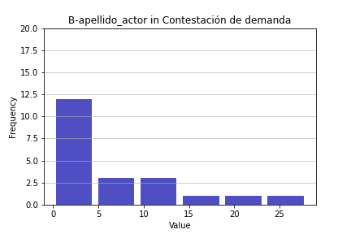
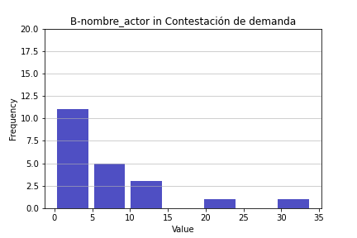
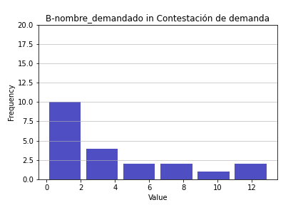
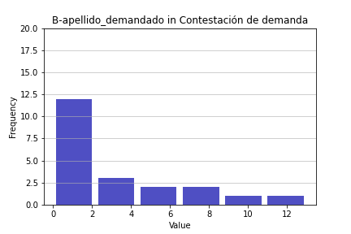
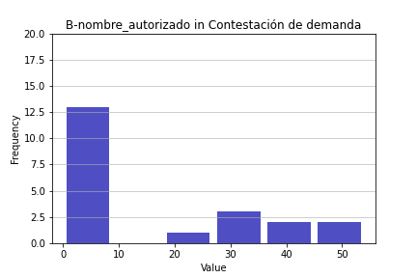
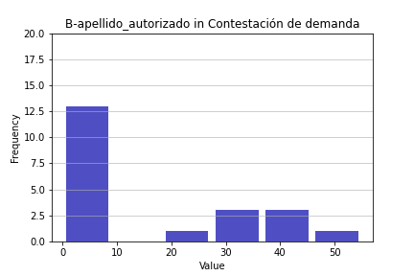
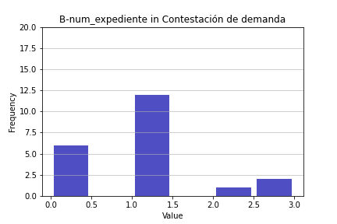
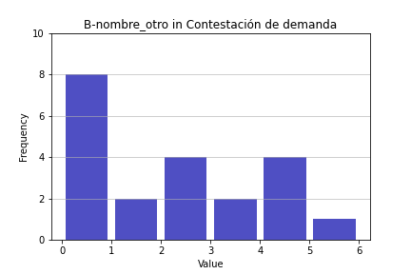
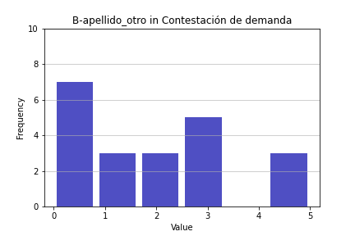
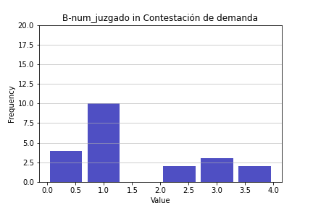
 |  |  |  |  |  |  |  |  |  |  |  |  |  |  |  |  |  |  | Coeficiente de asimetría | 0.76466919333 |  | Coeficiente de asimetría | 1.1231947453 |  | Coeficiente de asimetría | 0.63264282581 |  | Coeficiente de asimetría | 0.5380522263 |  | Coeficiente de asimetría | 0.82403373884

 | Apellido actor | fi | fr | Colonne1 | f | Colonne2 | fi raix x | int raiz x | fi' | LN x | int ln x | Colonne3 | 1/X | Colonne4 | Colonne5
 | 0 | 2 | 0.095238095238 | 0-4.7 | 12 | 0 | 2 | 0-1 | 2 | #NUM! | <0 | 2 | #DIV/0! | 0-0.25 | 9
 | 1 | 4 | 0.19047619048 | 4.7-9.4 | 3 | 1 | 4 | 1-2 | 8 | 0 | 0-0.69 | 4 | 1 | 0.25-0.0.5 | 4
 | 2 | 4 | 0.19047619048 | 9.4-14-1 | 3 | 1.4142135624 | 4 | 2-3 | 4 | 0.69314718056 | 0.69-1.38 | 4 | 0.5 | >0.5 | 6
 | 4 | 2 | 0.095238095238 | 14.1-18.8 | 1 | 2 | 2 | 3-4 | 5 | 1.3862943611 | 1.38-2.07 | 3 | 0.25
 | 7 | 1 | 0.047619047619 | 18.8-23.4 | 1 | 2.6457513111 | 1 | 4-5 | 1 | 1.9459101491 | 2.07-2.76 | 6 | 0.14285714286
 | 8 | 1 | 0.047619047619 | >23.4 | 1 | 2.8284271247 | 1 | >5 | 1 | 2.0794415417 | 2.76-3.45 | 2 | 0.125
 | 9 | 1 | 0.047619047619 |  |  | 3 | 1 |  |  | 2.1972245773 |  |  | 0.11111111111
 | 10 | 2 | 0.095238095238 |  |  | 3.1622776602 | 2 |  |  | 2.302585093 |  |  | 0.1
 | 12 | 1 | 0.047619047619 |  |  | 3.4641016151 | 1 |  |  | 2.4849066498 |  |  | 0.083333333333
 | 15 | 1 | 0.047619047619 |  |  | 3.8729833462 | 1 |  |  | 2.7080502011 |  |  | 0.066666666667
 | 23 | 1 | 0.047619047619 |  |  | 4.7958315233 | 1 |  |  | 3.1354942159 |  |  | 0.04347826087
 | 28 | 1 | 0.047619047619 |  |  | 5.2915026221 | 1 |  |  | 3.3322045102 |  |  | 0.035714285714
 |  | 0
 | Media | 6.7619047619
 | Mediana | 4
 | Desviación estándar | 7.6413661207 |  |  |  |  |  |  |  |  |  |  | 0.19628954708
 | Coeficiente de asimetría | 1.583820819

Distribución inicial
raiz x
LN X
1/X

Manifestación de parte
Type | Apellido actor | Nombre actor | Nombre demandado | Apellido demandado | Nombre autorizado | Apellido autorizado | Num expediente | Nombre otro | Apellido otro | Num juzgado
Manifestación de parte | 6 | 6 | 4 | 4 | 0 | 0 | 0 | 0 | 0 | 4
Manifestación de parte | 1 | 1 | 0 | 0 | 1 | 0 | 0 | 0 | 0 | 0
Manifestación de parte | 3 | 3 | 6 | 6 | 0 | 0 | 3 | 6 | 6 | 0
Manifestación de parte | 0 | 0 | 0 | 0 | 0 | 0 | 0 | 0 | 0 | 0
Manifestación de parte | 2 | 2 | 2 | 4 | 0 | 0 | 2 | 4 | 4 | 2
Manifestación de parte | 2 | 1 | 4 | 4 | 0 | 0 | 1 | 5 | 7 | 0
Manifestación de parte | 1 | 2 | 1 | 1 | 0 | 0 | 1 | 0 | 0 | 1
Manifestación de parte | 2 | 1 | 2 | 2 | 0 | 0 | 1 | 2 | 2 | 1
Manifestación de parte | 1 | 1 | 0 | 0 | 0 | 0 | 0 | 0 | 0 | 0
Manifestación de parte | 2 | 3 | 3 | 3 | 10 | 6 | 1 | 0 | 0 | 1
Manifestación de parte | 3 | 3 | 2 | 2 | 0 | 0 | 1 | 0 | 0 | 1
Manifestación de parte | 2 | 2 | 2 | 1 | 0 | 0 | 1 | 0 | 0 | 1
Manifestación de parte | 2 | 2 | 1 | 1 | 0 | 0 | 0 | 0 | 0 | 1
Manifestación de parte | 3 | 3 | 3 | 4 | 0 | 0 | 1 | 1 | 1 | 2

 | Apellido actor | fi | fr |  | Nombre actor | fi | fr |  | Nombre demandado | fi | fr | Apellido demandado | fi | fr | Nombre autorizado | fi | fr | Apellido autorizado | fi | fr | Num expediente | fi | fr | Nombre otro | fi | fr | Apellido otro | fi | fr | Num juzgado | fi | fr
 | 6 | 1 | 0.071428571429 |  | 6 | 1 | 0.071428571429 |  | 4 |  |  | 4 |  |  | 0 | 12 | 0.85714285714 | 0 | 13 | 0.92857142857 | 0 | 5 | 0.35714285714 | 0 | 9 | 0.64285714286 | 0 | 9 | 0.64285714286 | 4 | 1 | 0.071428571429
 | 1 | 3 | 0.21428571429 |  | 1 | 4 | 0.28571428571 |  | 0 |  | 0 | 0 |  | 0 | 1 | 1 | 0.071428571429 | 6 | 1 | 0.071428571429 | 3 | 1 | 0.071428571429 | 6 | 1 | 0.071428571429 | 6 | 1 | 0.071428571429 | 0 | 5 | 0.35714285714
 | 3 | 3 | 0.21428571429 |  | 3 | 4 | 0.28571428571 |  | 6 |  | 0 | 6 |  | 0 | 10 | 1 | 0.071428571429 |  | 0 |  | 2 | 1 | 0.071428571429 | 4 | 1 | 0.071428571429 | 4 | 1 | 0.071428571429 | 2 | 2 | 0.14285714286
 | 0 | 1 | 0.071428571429 |  | 0 | 1 | 0.071428571429 |  | 2 |  | 0 | 1 |  | 0 |  | 0 |  |  |  |  | 1 | 7 | 0.5 | 5 | 1 | 0.071428571429 | 7 | 1 | 0.071428571429 | 1 | 6 | 0.42857142857
 | 2 | 6 | 0.42857142857 |  | 2 | 4 | 0.28571428571 |  | 1 |  | 0 | 2 |  | 0 |  |  |  |  |  |  |  | 0 |  | 2 | 1 | 0.071428571429 | 2 | 1 | 0.071428571429 |  | 0
 |  | 0 |  |  |  | 0 |  |  | 3 |  | 0 | 3 |  | 0 |  |  |  |  |  |  |  |  |  | 1 | 1 | 0.071428571429 | 1 | 1 | 0.071428571429
 | Media | 2.1428571429 |  |  | Media | 2.1428571429 |  |  | Media | 2.1428571429 |  | Media | 2.2857142857 |  | Media | 0.78571428571 |  |  |  |  |  |  |  |  | 0 |  |  | 0
 | Mediana | 2 |  |  | Mediana | 2 |  |  | Mediana | 2 |  | Mediana | 2 |  | Mediana | 0 |  | Media | 0.42857142857 |  | Media | 0.85714285714 |  | Media | 1.2857142857 |  | Media | 1.4285714286 |  | Media | 1
 | Desviación estándar | 1.4064216928 |  |  | Desviación estándar | 1.4600918231 |  |  | Desviación estándar | 1.7478401114 |  | Desviación estándar | 1.8985245862 |  | Desviación estándar | 2.6654072117 |  | Mediana | 0 |  | Mediana | 1 |  | Mediana | 0 |  | Mediana | 0 |  | Mediana | 1
 | Coeficiente de asimetría | 1.4496995455 |  |  | Coeficiente de asimetría | 1.2709269881 |  |  | Coeficiente de asimetría | 0.65445625412 |  | Coeficiente de asimetría | 0.38701426513 |  | Coeficiente de asimetría | 3.6801023653 |  | Desviación estándar | 1.6035674515 |  | Desviación estándar | 0.86443782151 |  | Desviación estándar | 2.1277858274 |  | Desviación estándar | 2.4405007593 |  | Desviación estándar | 1.1094003925
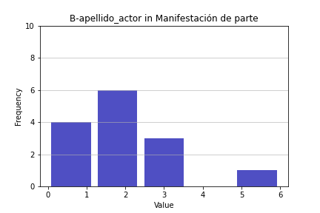
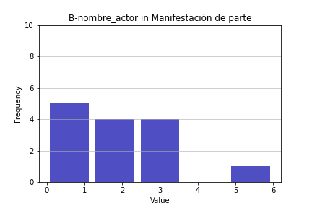
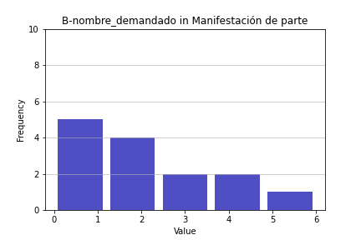
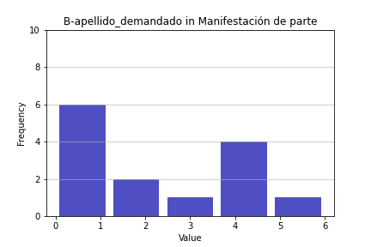
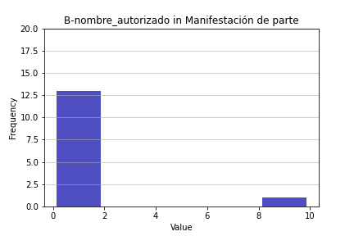

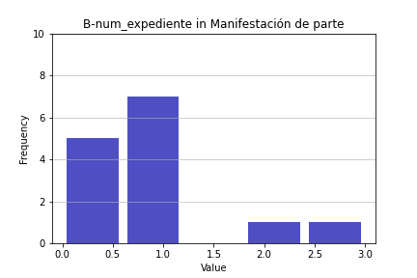
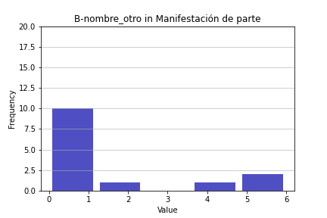
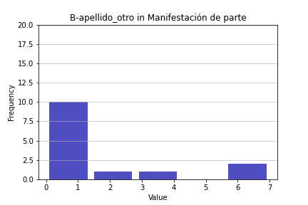
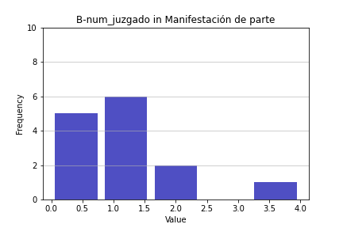
 |  |  |  |  |  |  |  |  |  |  |  |  |  |  |  |  |  | Coeficiente de asimetría | 3.7416573868 |  | Coeficiente de asimetría | 1.1398091258 |  | Coeficiente de asimetría | 1.4646703696 |  | Coeficiente de asimetría | 1.6012078925 |  | Coeficiente de asimetría | 1.577428683

Solicitud de copias certificada
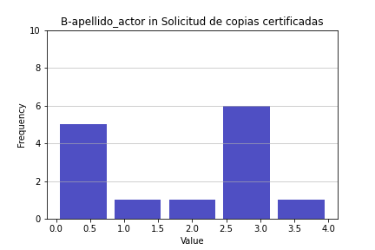
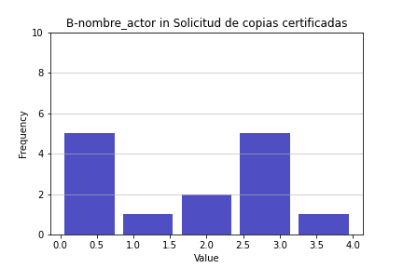
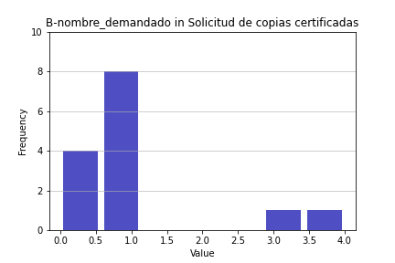

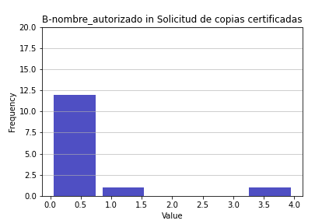

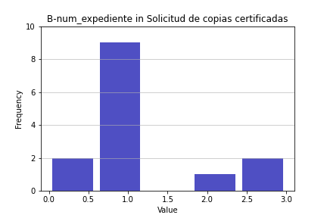
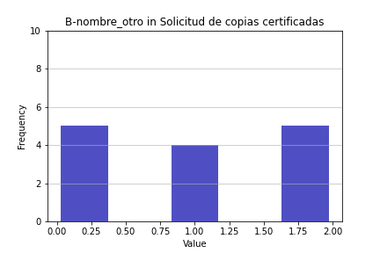
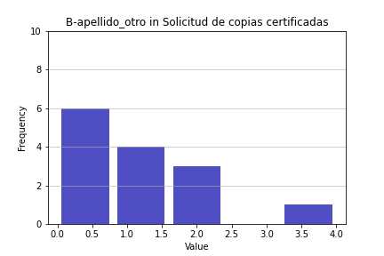
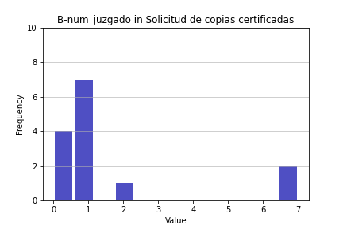
Type | Apellido actor | Nombre actor | Nombre demandado | Apellido demandado | Nombre autorizado | Apellido autorizado | Num expediente | Nombre otro | Apellido otro | Num juzgado
Solicitud de copias certificadas | 3 | 3 | 3 | 3 | 0 | 0 | 1 | 1 | 1 | 1
Solicitud de copias certificadas | 2 | 2 | 1 | 1 | 0 | 0 | 2 | 1 | 1 | 1
Solicitud de copias certificadas | 0 | 0 | 0 | 0 | 0 | 0 | 0 | 0 | 0 | 0
Solicitud de copias certificadas | 0 | 0 | 0 | 0 | 0 | 0 | 3 | 2 | 2 | 7
Solicitud de copias certificadas | 0 | 0 | 0 | 0 | 0 | 0 | 3 | 2 | 2 | 7
Solicitud de copias certificadas | 1 | 1 | 1 | 1 | 0 | 0 | 1 | 0 | 0 | 0
Solicitud de copias certificadas | 3 | 4 | 4 | 4 | 4 | 3 | 1 | 2 | 2 | 1
Solicitud de copias certificadas | 0 | 0 | 1 | 1 | 0 | 0 | 0 | 1 | 1 | 0
Solicitud de copias certificadas | 3 | 3 | 1 | 1 | 0 | 0 | 1 | 2 | 4 | 1
Solicitud de copias certificadas | 4 | 3 | 1 | 1 | 0 | 0 | 1 | 2 | 1 | 2
Solicitud de copias certificadas | 3 | 3 | 1 | 1 | 0 | 0 | 1 | 0 | 0 | 1
Solicitud de copias certificadas | 3 | 2 | 1 | 1 | 0 | 0 | 1 | 0 | 0 | 1
Solicitud de copias certificadas | 3 | 3 | 1 | 1 | 0 | 0 | 1 | 0 | 0 | 1
Solicitud de copias certificadas | 0 | 0 | 0 | 0 | 1 | 1 | 1 | 1 | 0 | 0

 | Apellido actor | fi | fr |  | Nombre actor | fi | fr |  | Nombre demandado | fi | fr | Apellido demandado | fi | fr | Nombre autorizado | fi | fr | Apellido autorizado | fi | fr | Num expediente | fi | fr | Nombre otro | fi | fr | Apellido otro | fi | fr | Num juzgado | fi | fr
 | 3 | 6 | 0.42857142857 |  | 3 | 5 | 0.35714285714 |  | 3 | 1 | 0.071428571429 | 3 | 1 | 0.071428571429 | 0 | 12 | 0.85714285714 | 0 | 12 | 0.85714285714 | 1 | 9 | 0.64285714286 | 1 | 4 | 0.28571428571 | 1 | 4 | 0.28571428571 | 1 | 7 | 0.5
 | 2 | 1 | 0.071428571429 |  | 2 | 2 | 0.14285714286 |  | 1 | 8 | 0.57142857143 | 1 | 8 | 0.57142857143 | 4 | 1 | 0.071428571429 | 3 | 1 | 0.071428571429 | 2 | 1 | 0.071428571429 | 0 | 5 | 0.35714285714 | 0 | 6 | 0.42857142857 | 0 | 4 | 0.28571428571
 | 0 | 5 | 0.35714285714 |  | 0 | 5 | 0.35714285714 |  | 0 | 4 | 0.28571428571 | 0 | 4 | 0.28571428571 | 1 | 1 | 0.071428571429 | 1 | 1 | 0.047619047619 | 0 | 2 | 0.14285714286 | 2 | 5 | 0.35714285714 | 2 | 3 | 0.21428571429 | 7 | 2 | 0.14285714286
 | 1 | 1 | 0.071428571429 |  | 1 | 1 | 0.071428571429 |  | 4 | 1 | 0.071428571429 | 4 | 1 | 0.071428571429 |  | 0 |  |  | 0 |  | 3 | 2 | 0.14285714286 |  | 0 |  | 4 | 1 | 0.071428571429 | 2 | 1 | 0.071428571429
 | 4 | 1 | 0.071428571429 |  | 4 | 1 | 0.071428571429 |  |  | 0 |  |  | 0 |  |  |  |  |  |  |  |  | 0 |  |  |  |  |  | 0 |  |  | 0
 |  | 0 |  |  |  | 0
 | Media | 1.7857142857 |  |  | Media | 1.7142857143 |  |  | Media | 1.0714285714 |  | Media | 1.0714285714 |  | Media | 0.35714285714
 | Mediana | 2.5 |  |  | Mediana | 2 |  |  | Mediana | 1 |  | Mediana | 1 |  | Mediana | 0 |  | Media | 0.28571428571 |  | Media | 1.2142857143 |  | Media | 1 |  | Media | 1 |  | Media | 1.6428571429
 | Desviación estándar | 1.5281246138 |  |  | Desviación estándar | 1.4898926873 |  |  | Desviación estándar | 1.1411388181 |  | Desviación estándar | 1.1411388181 |  | Desviación estándar | 1.0818177621 |  | Mediana | 0 |  | Mediana | 1 |  | Mediana | 1 |  | Mediana | 1 |  | Mediana | 1
 | Coeficiente de asimetría | -0.18477088755 |  |  | Coeficiente de asimetría | -0.079745260983 |  |  | Coeficiente de asimetría | 1.6528014992 |  | Coeficiente de asimetría | 1.6528014992 |  | Coeficiente de asimetría | 3.4067161204 |  | Desviación estándar | 0.82542030586 |  | Desviación estándar | 0.8925823753 |  | Desviación estándar | 0.87705801931 |  | Desviación estándar | 1.1766968108 |  | Desviación estándar | 2.3405174595
 |  |  |  |  |  |  |  |  |  |  |  |  |  |  |  |  |  | Coeficiente de asimetría | 3.2046234767 |  | Coeficiente de asimetría | 1.035353102 |  | Coeficiente de asimetría | -3.9854159858E-17 |  | Coeficiente de asimetría | 1.321968022 |  | Coeficiente de asimetría | 2.0154310045

